Sheet1
Scene No. | 0
Quest Title | 我要学游泳
Quest Log | 找米米亚问游泳的技巧
Map No. | 21
 | 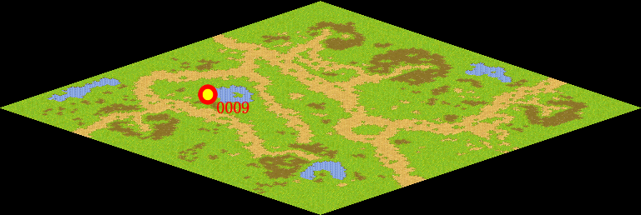
NPC No. | 9
Condition | lv>0
Dialog | 有时不会游泳真是不方便，好，我决定学游泳。你帮我去问问米米亚游泳的技巧吧。
Select | 1：接受，2：不接受
Result | 1 : Scene 0001, 2 : 关闭对话框

ScriptFile | Qlog-0149-000.scr
 | Q0009-0149-000.scr

